画面遷移
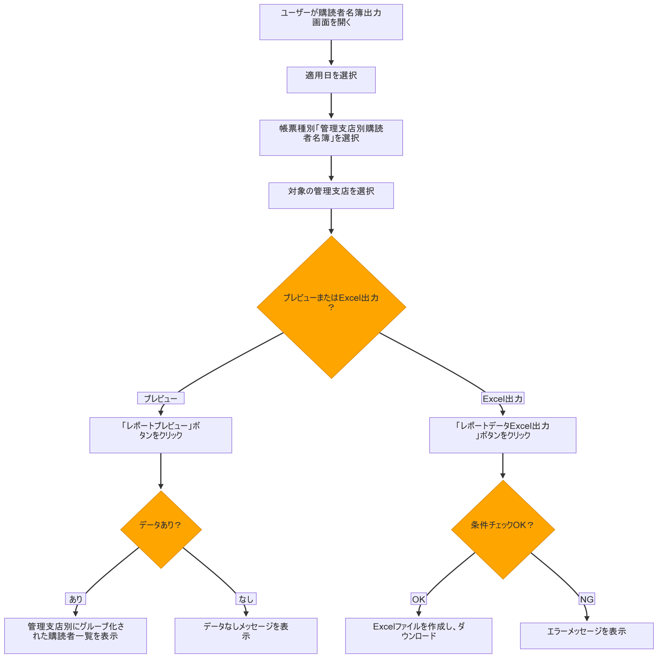
システム・アプリケーション名 |  | ドキュメント | シート名 | 作成日 | 作成者 | 更新日 | 更新者
クラウド版購読者管理システム |  | 画面設計書 | 画面遷移 | 2026/04/02 | Nguyen Truong An | 2026-04-21 | Nguyen Truong An

 | ACSMS-SCR-026_購読者名簿出力画面_画面遷移
 | フロー1：販売店別レポートフロー

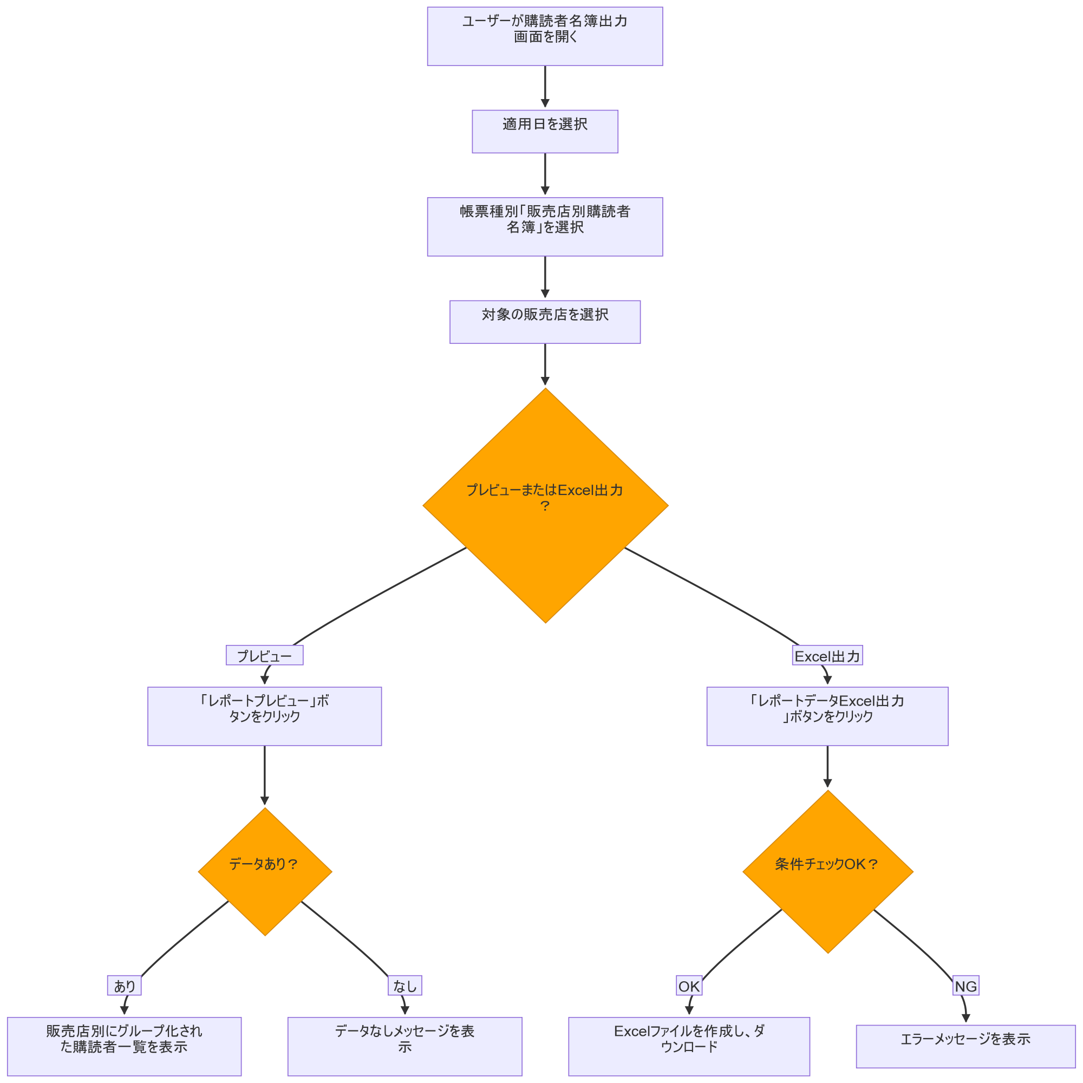

 | フロー2：管理支店別レポートフロー

画面イメージ
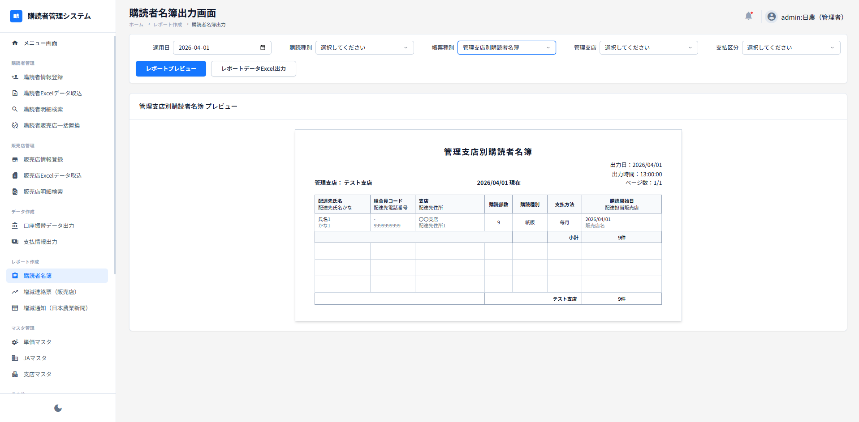
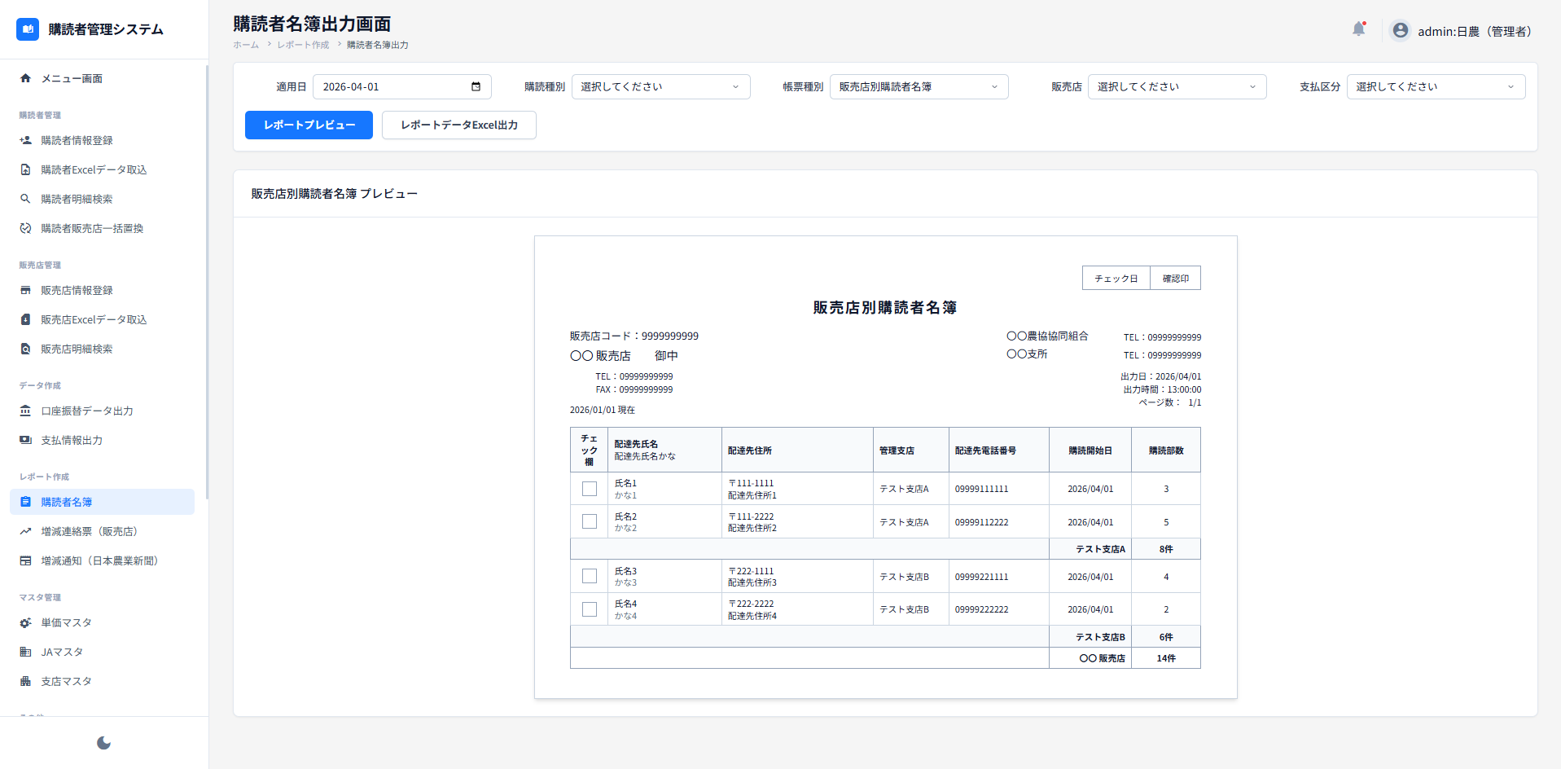
システム・アプリケーション名 |  | ドキュメント | シート名 | 作成日 | 作成者 | 更新日 | 更新者
クラウド版購読者管理システム |  | 画面設計書 | 画面イメージ | 2026/04/02 | Nguyen Truong An | 2026-04-21 | Nguyen Truong An

 | 画面ID | ACSMS-SCR-026 | 概要 | 購読者名簿出力画面
 | 画面名 | 購読者名簿出力画面

 | ACSMS-SCR-026_購読者名簿出力画面_画面イメージ

